財務に関する報告書（表紙）
1
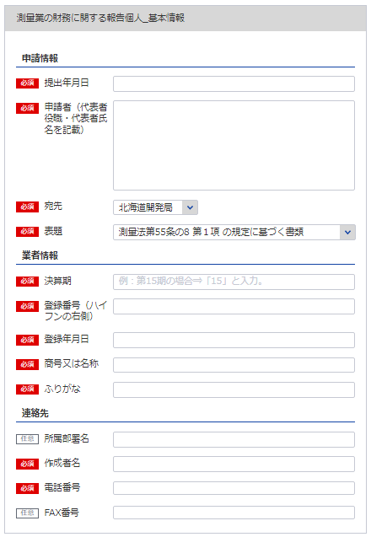
 |  |  |  |  |  | 令和 |  |  |  | 年 |  |  | 月 |  |  | 日提出

2
 | 測量法第55条の8 |  |  |  |  | の規定に基づく書類
1

3
111
決算期 |  | 第 |  |  |  | 期
4
※役職 代表者氏名 を記載してください
 |  | 自 |  |  |  |  |  | 年 |  |  |  | 月 |  |  |  |  | 日

5
 |  | 至 |  |  |  |  |  | 年 |  |  |  | 月 |  |  |  |  | 日

自動で個人と判断
6
法人又は個人の別
本店の商号又は名称
※主たる営業所に該当する宛先を指定してください。

過去の申請より自動補完されます
111
2
代表者名（役職名含む）

本店の所在地及び電話番号 |  | 〒 |  |  | －

3
 |  |  |  |  |  |  | （ |  |  | ） |  |  |  | －

11
登録した全ての営業所（本店含む）の所在する都道府県

12

6

13

14
提出部数 |  | 正 | 1 | 部 |  | 及び |  |  | 写 | 0 |  | 部

15
11
登録番号 |  | 登録第 |  | ( |  |  |  | ) | － |  |  |  |  |  | 号
16
12
登録年月日 |  |  |  |  |  | 年 |  |  |  | 月 |  |  |  |  | 日

13, 14
15
16
所属部署名・作成者名
連絡先 |  | 電 話： |  |  |  |  |  | － |  |  | －
 |  | ＦＡＸ： |  |  |  |  |  | － |  |  | －

営業経歴書
※こちらのシートは記載の後、PDFにして添付してください
添付書類（法第55条の8第1号） |  |  | (用紙の寸法は、日本産業規格A4とする。)
営 業 経 歴 書
注 文 者 名 | 測 量 名 | 測量地域 | 請負代金の額 |  | 着手年月 |  |  | 完成年月
 |  |  |  | 千円 |  | ． |  |  |  | ．
 |  |  |  |  |  | ． |  |  |  | ．
 |  |  |  |  |  | ． |  |  |  | ．
 |  |  |  |  |  | ． |  |  |  | ．
 |  |  |  |  |  | ． |  |  |  | ．
 |  |  |  |  |  | ． |  |  |  | ．
 |  |  |  |  |  | ． |  |  |  | ．
 |  |  |  |  |  | ． |  |  |  | ．
 |  |  |  |  |  | ． |  |  |  | ．
 |  |  |  |  |  | ． |  |  |  | ．
営 業 の 沿 革
創 業 |  |  |  |  |  |  | 年 |  | 月 |  | 日
 |  |  |  |  |  |  | 年 |  | 月 |  | 日
創業後の沿革
 |  |  |  |  |  |  | 年 |  | 月 |  | 日
 |  |  |  |  |  |  | 年 |  | 月 |  | 日
 |  |  |  |  |  |  | 年 |  | 月 |  | 日
 |  |  |  |  |  |  | 年 |  | 月 |  | 日
 |  |  |  |  |  |  | 年 |  | 月 |  | 日

記載要領
1 本表は、直前事業年度に完成した主な測量について記載すること。
2 下請測量については、注文者欄には、直接注文をした元請者を記載し、測量名欄には、下請測量の名称を記載すること。
3 測量名欄は、測量の目的及び方法が分かるように記載すること。
4 測量地域欄は、都道府県市町村名をもつて記載すること。
5 創業欄は、創業時の営業内容の概略を記載すること。
6 創業後の沿革欄は、組織の変更、合併、分割、営業の休止、営業の再開、商号若しくは名称の変更又は資本若しくは
出資の変更を記載すること。
7 新たに事業を営もうとする者は、創業欄にその旨を記載すること。

貸借対照表（個人）
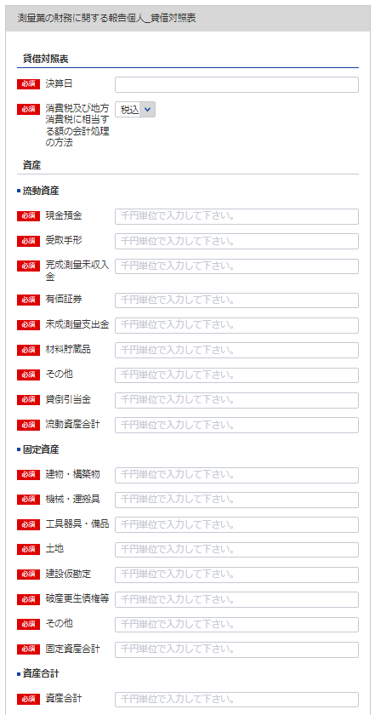
17
 | (別表第十二(第十四条関係)) |  |  |  |  |  |  | (用紙の寸法は、日本産業規格A4とする。)
 | 添付書類（ハ）（法第55条の3第3号）
 | 貸 借 対 照 表
 |  |  |  |  |  | 年 | 月 |  | 日現在
17
 |  |  |  |  |  |  |  | （商号又は名称）
シート「財務に関する報告書（表紙）」6参照
55
18
資 産 の 部
 | Ⅰ 流 動 資 産 |  |  |  |  |  |  |  |  |  | 千円
 |  |  | 現金預金
19
18
 |  |  | 受取手形
20
19
 |  |  | 完成測量未収入金
21
20
 |  |  | 有価証券
22
21
 |  |  | 未成測量支出金
23
22
 |  |  | 材料貯蔵品
24
23
 |  |  | その他
25
24
 |  |  |  | 貸倒引当金
26
25
 |  |  |  |  | 流動資産合計 |  |  |  |  | 0
26
 | Ⅱ 固 定 資 産
27
 |  |  | 建物・構築物
28
27
 |  |  | 機械・運搬具
29
28
 |  |  | 工具器具・備品
30
29
 |  |  | 土 地
31
30
 |  |  | 建設仮勘定
32
31
 |  |  | 破産更生債権等
33
32
 |  |  | その他
34
33
 |  |  |  |  | 固定資産合計 |  |  |  |  | 0
35
34
 |  |  |  |  | 資産合計 |  |  |  |  | 0
負 債 の 部
35
 | Ⅰ 流 動 負 債
36
 |  |  | 支払手形
37
 |  |  | 測量未払金
38
 |  |  | 短期借入金
39
 |  |  | 未払金
40
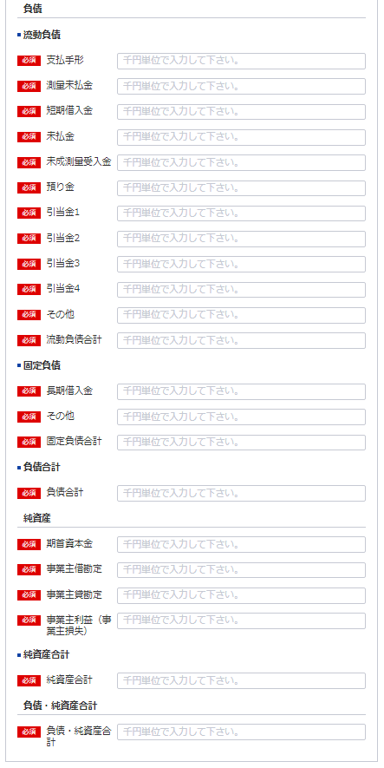
 |  |  | 未成測量受入金
41
 |  |  | 預り金
42
36
 |  |  | ・・・引当金
108
37
109
38
110
39
43
40
44
41
42
 |  |  | その他
 |  |  |  |  | 流動負債合計 |  |  |  |  | 0
 | Ⅱ 固 定 負 債
45
108
 |  |  | 長期借入金
46
109
 |  |  | その他
47
110
 |  |  |  |  | 固定負債合計 |  |  |  |  | 0
48
43
 |  |  |  |  | 負債合計 |  |  |  |  | 0
44
純 資 産 の 部
49
 |  |  | 期首資本金
50
45
 |  |  | 事業主借勘定
51
46
 |  |  | 事業主貸勘定
52
47
 |  |  | 事業主利益（事業主損失）
53
 |  |  |  |  | 純資産合計 |  |  |  |  | 0
54
48
 |  |  |  |  | 負債・純資産合計 |  |  |  |  | 0

55
49
 | 注 消費税及び地方消費税に相当する額の会計処理の方法
50
51
 | 記載要領
 |  | 1 貸借対照表は、財産の状態を正確に判断することができるよう明瞭に記載すること。
 |  | 2 下記以外の勘定科目の分類は、法人の勘定科目の分類によること。
52
 |  | 期首資本金－前期末の資本合計
 |  | 事業主仮勘定－事業主が事業外資金から事業のために借りたもの
 |  | 事業主貸勘定－事業主が営業の資金から家事費等に充当したもの
 |  | 事業主利益（事業主損失）－損益計算書の事業主利益（事業主損失）
53
 |  | 3 記載すべき金額は、千円単位をもって表示すること。
 |  | 4 金額の記載に当たつて有効数字がない場合においては、科目の記載を要しない。
 |  | 5 流動資産、固定資産、流動負債及び固定負債に属する科目の掲記が「その他」のみである場合に
 |  | おいては、科目の記載を要しない。
54
 |  | 6 流動資産又は固定資産の「その他」に属する資産で、その金額が資産の総額の100分の１を超えるものに
 |  | ついては、当該資産を明示する科目をもって記載すること。
 |  | 7 記載要領６は、負債の部の記載に準用する。
 |  | 8 「・・・引当金」には、完成測量補償引当金その他当該引当金の設定目的を示す名称を付した科目をもって記載
 |  | すること。
 |  | 9 注は、税抜方式及び税込方式のうち貸借対照表及び損益計算書の作成に当たって採用したものを記載すること。

損益計算書（個人）
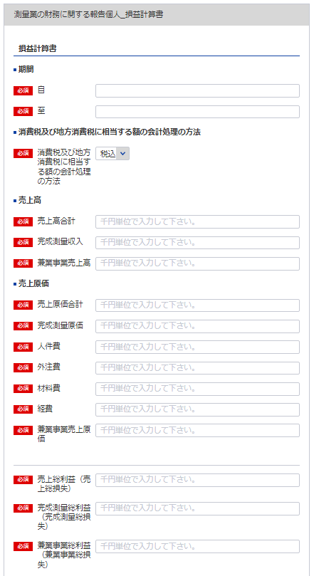
56
(別表第十二(第十四条関係)) |  |  |  |  |  |  | (用紙の寸法は、日本産業規格A4とする。)
添付書類（ニ）(法第55条の3第3号)
損 益 計 算 書
57
56
 |  |  |  |  | 自 | 年 | 月 | 日
 |  |  |  |  | 至 | 年 | 月 | 日
57
 |  |  |  |  |  |  | （商号又は名称）
シート「財務に関する報告書（表紙）」6参照
シート「貸借対照表（個人）」 55参照
58
59
60
Ⅰ 売上高 |  |  |  |  |  |  |  |  |  | 千円
 |  | 完成測量収入
 |  | 兼業事業売上高 |  |  |  |  |  |  | 0
60
Ⅱ 売上原価
58
 |  | 完成測量原価
61
59
 |  |  | 人件費
62
 |  |  | 外注費
63
67
 |  |  | 材料費
64
65
65
 |  |  | 経 費 |  |  |  | 0
66
67
61
 |  | 兼業事業売上原価 |  |  |  |  |  |  | 0
62
 |  |  | 売上総利益（売上総損失）
68
63
 |  |  |  | 完成測量総利益（完成測量総損失）
69
70
64
 |  |  |  | 兼業事業総利益（兼業事業総損失） |  |  |  |  | 0
66
Ⅲ 販売費及び一般管理費
71
 |  | 役員報酬 給料手当
72
 |  | 退職金
73
70
 |  | 法定福利費
74
68
 |  | 通勤費
75
 |  | 雑 給
76
69
 |  | 福利厚生費
77
 |  | 旅費交通費
78
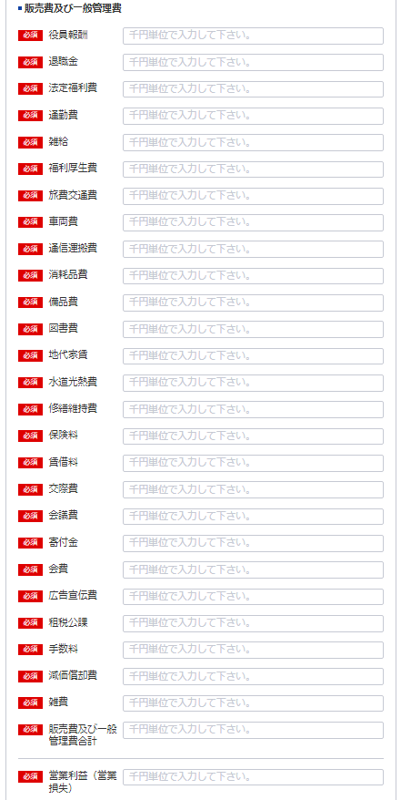
 |  | 車両費
79
71
 |  | 通信運搬費
80
72
 |  | 消耗品費
81
73
 |  | 備品費
82
74
 |  | 図書費
83
75
 |  | 地代家賃
84
76
 |  | 水道光熱費
85
77
 |  | 修繕維持費
86
78
 |  | 保険料
87
79
 |  | 賃借料
88
80
 |  | 交際費
89
81
 |  | 会議費
90
82
 |  | 寄付金
91
83
 |  | 会 費
92
84
 |  | 広告宣伝費
93
85
 |  | 租税公課
94
86
 |  | 手数料
95
87
 |  | 減価償却費
96
97
88
 |  | 雑 費 |  |  |  |  |  |  | 0
98
89
 |  |  |  | 営業利益（営業損失） |  |  |  |  | 0
90
Ⅳ 営業外収益
99
91
 |  | 受取利息及び配当金
100
101
92
 |  | その他 |  |  |  |  |  |  | 0
93
Ⅴ 営業外費用
102
94
 |  | 支払利息
103
95
 |  | 手形売却損
104
105
96
 |  | その他 |  |  |  |  |  |  | 0
106
97
 |  |  |  | 事業主利益（事業主損失） |  |  |  |  | 0

107
98
注 工事進行基準による完成測量高

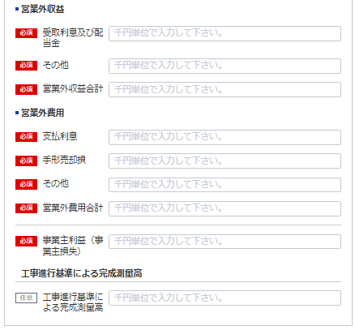
記載要領
 | 1 損益計算書は、損益の状態を正確に判断することができるよう明瞭に記載すること。
 | 2 「事業主利益（事業主損失）」以外の勘定科目の分類は、法人の勘定科目の分類によること。
99
 | 3 記載すべき金額は、千円単位をもって表示すること。
 | 4 金額の記載に当たって有効数字がない場合においては、科目の記載を要しない。
100
 | 5 兼業事業とは、測量業以外の事業を併せて営む場合における当該測量業以外の事業をいう。
 | この場合において兼業事業の表示については、その内容を示す適当な名称をもって記載することができる。
101
 | 6 「雑費」に属する費用で、販売費及び一般管理費の総額の10分の１を超えるものについては、当該費用を
 | 明示する科目をもって記載すること。
 | 7 記載要領6は、営業外収益の「その他」に属する収益及び営業外費用の「その他」に属する費用の
102
 | 記載に準用する。
 | 8 注は、工事進行基準による完成測量高が「完成測量高」の総額の10分の１を超える場合に記載すること。
103

104

105

106

107

人数変更した場合のみ 使用人数
※こちらのシートは記載の後、PDFにして添付してください
(別表第十二(第十四条関係)) |  |  |  |  | （用紙の寸法は、日本産業規格A4とする。）
添付書類(ホ)（法第55条の3第4号）
使 用 人 数
区分 | 技術関係使用人 |  |  |  |  |  | 事務関係 |  | 計
 | 測 量 士 |  | 測量士補 | そ の 他 |  | 計 | 使 用 人
役員兼務の 使用人 |  |  |  |  |  | 0 |  |  | 0
その他の 使用人 |  |  |  |  |  | 0 |  |  | 0

記載要領
使用人には、雇用期間を限定して雇用された者及び測量業以外の営業又は事業を併せて営む場合における当該測量業以外の事業に従事するものを含めないこと。

営業所ごとの測量士・測量士補の人数
営 業 所 名 |  | 測 量 士 |  |  | 測 量 士 補 |  |  | 計
 |  |  |  |  |  |  |  | 0
 |  |  |  |  |  |  |  | 0
 |  |  |  |  |  |  |  | 0
 |  |  |  |  |  |  |  | 0
 |  |  |  |  |  |  |  | 0
 |  |  |  |  |  |  |  | 0
 |  |  |  |  |  |  |  | 0
 |  |  |  |  |  |  |  | 0
 |  |  |  |  |  |  |  | 0
 |  |  |  |  |  |  |  | 0
 |  |  |  |  |  |  |  | 0
 |  |  |  |  |  |  |  | 0
 |  |  |  |  |  |  |  | 0
 |  |  |  |  |  |  |  | 0
 |  |  |  |  |  |  |  | 0
 |  |  |  |  |  |  |  | 0
 |  |  |  |  |  |  |  | 0
 |  |  |  |  |  |  |  | 0
 |  |  |  |  |  |  |  | 0
 |  |  |  |  |  |  |  | 0
 |  |  |  |  |  |  |  | 0
 |  |  |  |  |  |  |  | 0
 |  |  |  |  |  |  |  | 0
 |  |  |  |  |  |  |  | 0
 |  |  |  |  |  |  |  | 0
 |  |  |  |  |  |  |  | 0
 |  |  |  |  |  |  |  | 0
 |  |  |  |  |  |  |  | 0
 |  |  |  |  |  |  |  | 0
 |  |  |  |  |  |  |  | 0
 |  |  |  |  |  |  |  | 0
 |  |  |  |  |  |  |  | 0
 |  |  |  |  |  |  |  | 0
 |  |  |  |  |  |  |  | 0
 |  |  |  |  |  |  |  | 0
 |  |  |  |  |  |  |  | 0
計 |  | 0 |  |  | 0 |  |  | 0

納税証明書
※こちらのシートは記載の後、PDFにして添付してください

納 税 証 明 書
（その１ 納税額等証明用）

住所 …
氏名 …

税目 申告所得税及び復興特別所得税

